C80F TE
ISOTRA a.s. |  |  |  |  |  |  | ISOTRA a.s. |  |  |  |  | ISOTRA a.s.
Bílovecká 2411/1, 746 01 Opava |  | TEL.: +420 553 685 101 | FAX: +420 553 685 110 |  | www.isotra.cz |  | Bílovecká 2411/1, 746 01 Opava | TEL.: +420 553 685 101 | FAX: +420 553 685 110 | www.isotra.cz |  | Bílovecká 2411/1, 746 01 Opava | TEL.: +420 553 685 101 | FAX: +420 553 685 110 | www.isotra.cz
Formularz zamówieniowy żaluzje zewnętrzne |  |  |  |  |  | 1/3 | Formularz zamówieniowy żaluzje zewnętrzne |  |  |  | 2/3 | Formularz zamówieniowy żaluzje zewnętrzne |  |  |  | 3/3
Żaluzje zewnętrzne spadziste C80F TE |  |  |  |  |  |  | Żaluzje zewnętrzne spadziste C80F TE |  |  |  |  | Żaluzje zewnętrzne spadziste C80F TE
Zamówienie |  |  |  | Zamawiający
Numer zlecenia: |  |  |  | IČ (ID):
 |  |  |  | DIČ (VAT):
Zamówiono dnia: |  |  |  | Adres do fakturowania:

Telefon:
 |  |  |  | Adres dostawy:
Termin dostawy:

Pozycja | 1
Liczba szt. | 2
Skr.2 wyrobu | 3
Szerokość (mm) | 4
Wysokość (mm) | 5
Typ wyrobu | 6
Typ lamela | 7
Kształt cykorii | 8
Lamela kolor | 9
Drabinka typ | 10
DUO wysokość (mm) | 11
Żaluzje sprzężone kolejność | 12
Obsługa umieszczenie | 13
Obsługa typ | 14
Obsługa długość (mm) | 15
Długość kardanu (mm) | 16
Trzpień przepustu długość (mm) | 17
Przekładnia typ | 18
Oś przekładni (mm) | 19
Korbka kolor | 20
Profil górny (skrzynka) materiał | 21
Prof. górny L zmieniona długość (mm) | 22
Prof. górny P zmieniona długość (mm) | 23
Profil górny (skrzynka) kolor | 24
Profil dolny kolor | 25
Prowadnica typ | 26
Prowadnica po lewej stronie | 27
Prowadnica po lewej stronie kolor | 28
Prowadnica po lewej stronie - uchwyt typ | 29
Prowadnica po lewej stronie - uchwyt kolor | 30
Prowadnica po prawej stronie | 31
Prowadnica po prawej stronie kolor | 32
Prowadnica po prawej stronie - uchwyt typ | 33
Prowadnica po prawej stronie - uchwyt kolor | 34
Uchwyt żaluzji typ | 35
Wymiary blacha kryjąca "A" (mm) | 36
Dodatkowe prowadzenie linką szt. | 37
Dodatkowe prowadzenie uchwyt typ | 38
Dodatkowe prowadzenie uchwyt kolor | 39
Opakowanie | 40
Oś linki dodatkowej L1 (mm) | 41
Oś linki dodatkowej L2 (mm) | 42
Oś linki dodatkowej L3 (mm) | 43
Wymiar "B" (mm) | 44
Wymiar "B1" (mm) | 45
Wymiar "B2" (mm) | 46
Wymiar "C" (mm) | 47
Wymiar "D" (mm) | 48
Uwaga | 49

Obowiązujące są wyłącznie Ogólne warunki handlowe i Warunki reklamacji firmy ISOTRA a.s., które są dostępne: |  |  |  |  | https://www.isotra.cz/pl/ogolne-warunki-handlowe |  | Obowiązujące są wyłącznie Ogólne warunki handlowe i Warunki reklamacji firmy ISOTRA a.s., które są dostępne: |  |  | https://www.isotra.cz/pl/ogolne-warunki-handlowe |  | Obowiązujące są wyłącznie Ogólne warunki handlowe i Warunki reklamacji firmy ISOTRA a.s., które są dostępne: |  |  | https://www.isotra.cz/pl/ogolne-warunki-handlowe
Ważne: od 12.03.2024. |  |  |  |  | https://www.isotra.cz/pl/protoko-reklamacyjny |  | Ważne: od 12.03.2024. |  |  | https://www.isotra.cz/pl/protoko-reklamacyjny |  | Ważne: od 12.03.2024. |  |  | https://www.isotra.cz/pl/protoko-reklamacyjny
ISOTRA a.s.
Bílovecká 2411/1, 746 01 Opava |  | TEL.: +420 553 685 101 | FAX: +420 553 685 110 |  | www.isotra.cz
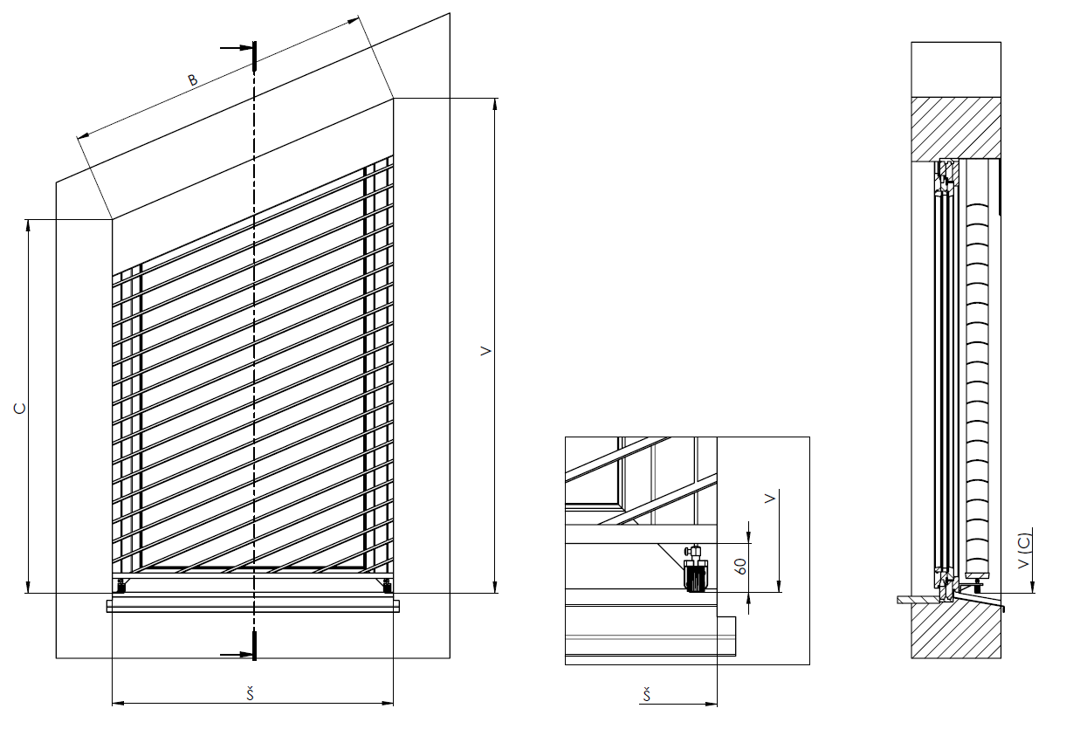
Formularz zamówieniowy żaluzje zewnętrzne - wskazówski

Wymiary blacha kryjąca "A" (mm) | 36 | Zadać wysokość blachy kryjącej - wymiar A. Konieczne dla określenia przedłużenia uchwytu

Wymiar "B" (mm) | 44 | Wprowadź długość łącznika (długość liter), patrz obraz

Wymiar "C" (mm) | 47 | Określ wysokość krótszego boku, patrz zdjęcie.

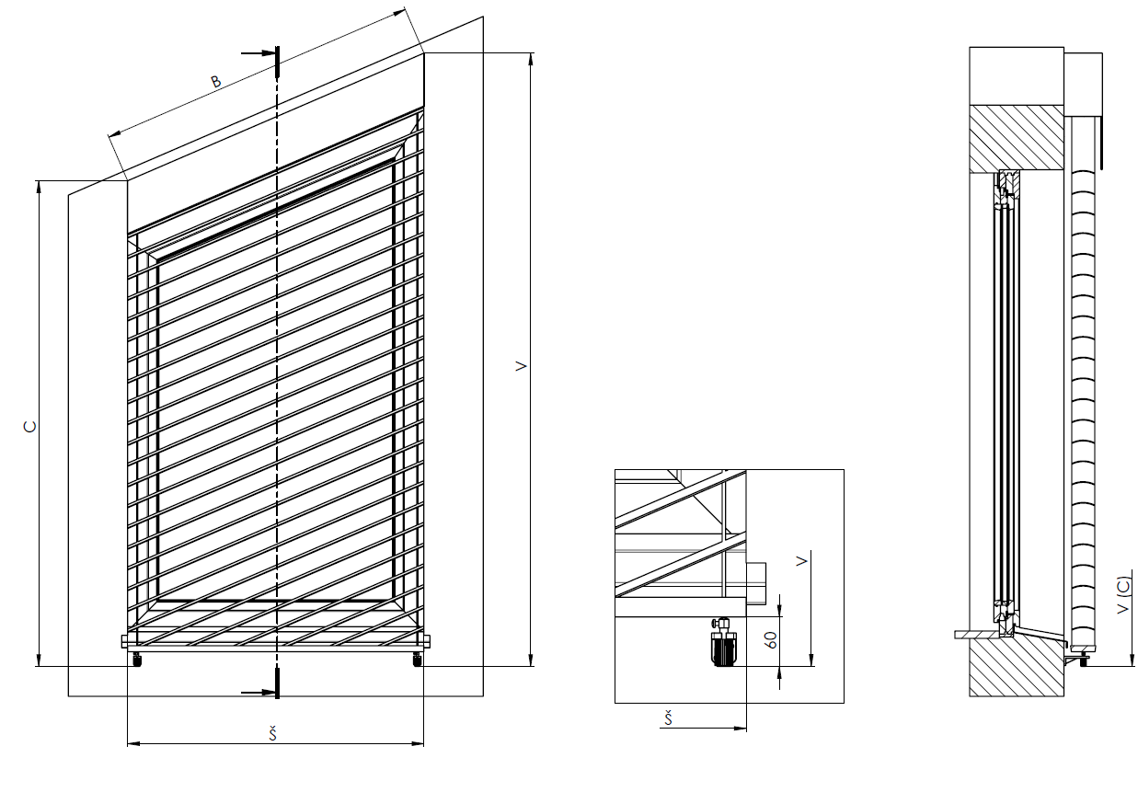

Obowiązujące są wyłącznie Ogólne warunki handlowe i Warunki reklamacji firmy ISOTRA a.s., które są dostępne: |  |  |  |  | https://www.isotra.cz/pl/ogolne-warunki-handlowe
Ważne: od 12.03.2024. |  |  |  |  | https://www.isotra.cz/pl/protoko-reklamacyjny | 4. list

